Sheet1
使用部门：珠海市中西医结合医院 金额（元）
序号 | 货物名称 | 参考图片 （具体以科室需求为准） | 数量 | 单位 | 材质说明 | 单价 | 小计
1 | 护士鞋 （尺码以科室需求为准） | 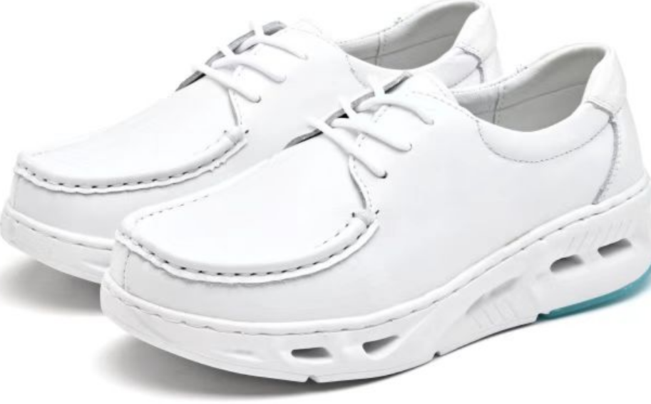 | 640 | 个 | 1.质量标准参照国家QB/T1002-2015皮鞋行业优等品标准制作。 2.颜色：白色 3.鞋面：采用天然优质的软牛皮,A级，质地柔韧具有软硬兼顾,透气性强,舒适大方,易于打理。 4.牛皮厚度≥1.4mm。鞋面内侧双透气孔设计。 5.内里：头层猪皮，舒适透气，后跟有防磨脚设计。 6.鞋垫：≥3.5mm天然乳胶海棉外贴头层猪皮垫面， 7.鞋底：鞋底采用新型的橡胶发泡鞋底设计，鞋底内置气垫，有超强减震功能，底部，耐磨，止滑，静音等作用，8.重量≥150g。 |  | 0
 |  |  |  |  | 总价 | 0
备注： 1.本报价含税，包含运输安装等全部费用。 2.质保期≥一年(一年内出现任何质量问题（断底、断面、开胶）等） 3.对于采购方穿着不合适的鞋码，公司免费进行更换同款式、同数量的护士鞋，质保期内保证更换

